기초수학개념
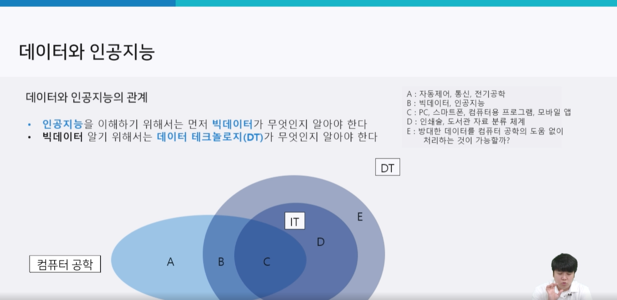
데이터와 인공지능
 | 데이터의 양으로 구분하는 것이 아니라, 전체 데이터 중 일부를 인포메이션으로 선별 여부

 | 발생한 데이터를 모두 수용했다면 빅데이터, 그렇지 않으면 빅데이터라고 보기 힘듬

DT의 중요성
 | 사람의 판단으로 데이터를 처리하기에는 데이터의 양이 너무 많음
 | 사람의 논리로 빅데이터를 해석하면 일부의 데이터만 해석될 위험이 있음

머신러닝
 | 지도학습 supervised Learning
 |  | 문제와 정답을 알려주고 공부시키는 방법
 |  |  | 예측, 분류

 | 비지도 학습 Unsupervised Learning
 |  | 답을 가르쳐주지 않고 공부시키는 방법
 |  |  | 연관 규칙, 군집

 | 강화 학습 Reinforcement Learning
 |  | 보상을 통해 상은 최대화, 벌은 최소화하는 방향으로 행위를 강화하는 학습
 |  |  | 보상

머신러닝에 필요한 수학 개념
 | 선형대수
 |  | 데이터를 다루는 법. 연립방적싱을 사용하여 미지수의 값을 구하는 법 등에 사용되는 데이터 분석의 기본적인 도구

 |  | 선형대수의 유형
 |  |  | 스칼라 : 숫자 하나로 이루어진 데이터
 |  |  | 벡터 : 여러 숫자로 이루어진 데이터 레코드
 |  |  | 행렬 : 벡터가 여러 개인 데이터 집합
 |  |  | 텐서 : 같은 크기의 행렬이 여러 개 있는것

 |  | 파이썬에서 선형대수
 |  |  | import numpy as np

 |  |  | array 함수
 |  |  |  | 행렬로 변환
 |  |  |  | [1,2,3,4,5] + 3 → error
 |  |  |  | np.array([1,2,3,4,5]) + 3 → array([4, 5, 6, 7, 8])

 |  |  |  | np.array([[1,2,3],[4,5,6]]) |  |  |  | → | # 이차원 벡터

 |  | 행렬의 덧셈과 뺄셈
 |  |  | 같은 크기를 가진 두개의 벡터나 행렬은 덧셈과 뺄셈을 할 수 있다.

 |  | 스칼라와 벡터/행렬의 곱셈
 |  |  | np.array([[1,2,3],[4,5,6]])*10

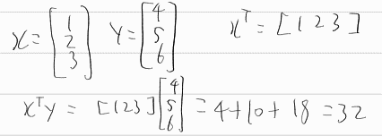
 |  | 벡터와 벡터의 곱셈

 |  |  | 내적
 |  |  |  | 두 벡터의 차원(길이)이 같아야 한다.
 |  |  |  | 앞의 벡터가 행벡터이고 뒤의 벡터가 열 벡터이어야 한다.

 |  | 일차함수
 |  |  | y=ax+b(a!=0)
 |  |  |  | 기울기 : a(y값 증가랑 , x값 증가량)=tanθ
 |  |  |  | y절편 : x=0 일때의 값
 |  |  |  | x절편 : y=0 일때의 값
 |  |  |  | x,y 절편을 가진 직선의 방정식 : x/x절편+y/y절편=1
 |  |  |  | 기울기가 m이고 한점(a,b)를 지나는 직선 : y=m(x-a)+b

 |  | 이차함수
 |  |  | y=ax^2
 |  |  | 그래프를 x를p,y를q만큼 평행이동 : y=a(x-p)^2+q
 |  |  | x축 대칭 y=-ax^2

 |  | 연립방정식
 |  |  | 예시)
 |  |  |  | 5x-2y=-13
 |  |  |  | 4x+5y=-6

 |  |  |  | import numpy as np
 |  |  |  | a=np.array([[5,-2],[4,5]])
 |  |  |  | a=np.array([-13,-6) |  |  | → | array([-2.33333333,0.66666667])
 |  |  |  | x=np.linalg,solve(a,b)
 |  |  |  | x

 |  | 함수
 |  |  | 입력 데이터를 받아서 출력 데이터를 만들어 내보는 과정
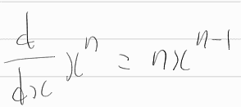
 |  | 미분
 |  |  | 어떤 함수로 부터 그 함수 기울기를 출력하는 새로운 함수를 만들어 내는 작업
 |  |  | 상수를 미분하면 0

 |  |  | sympy를 활용한 미분

 |  |  | import sympy
 |  |  | x=sympy.symbols('x')
 |  |  | f=x*sympy.exp(x) |  | # exp(x) = 자연상수 e의 x제곱
 |  |  | print(x)
 |  |  | f_diff=sympy.diff(f) |  |  | → | x
 |  |  | print(f_diff) |  |  |  | x*exp(x) + exp(x)

데이터가공
데이터 가공
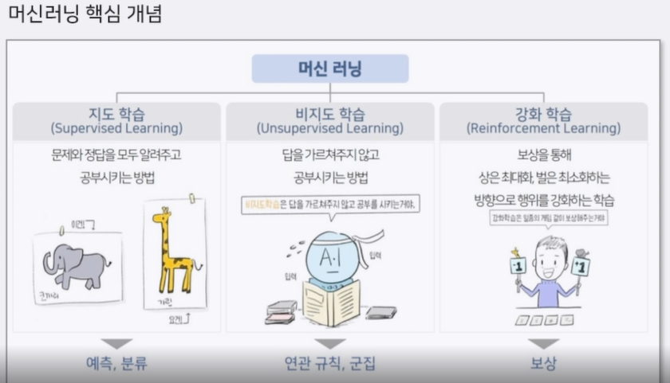

 | 지도학습
 |  | 문제와 답을 같이 학습함으로써 미지의 문제에 대한 올바른 답을 예측하고자 하는 방법
 |  | 예시)
 |  |  | 문제집 : 2차원 행렬 |  | # 3차원등 차원값은 고정되어 있지는 않으나 보통 문제집은 2차원 정답지는 1차원
 |  |  | 정답지 : 1차원 행렬 |  |  | 정답지가 1차원이면 문제집을 2차원으로 만드는듯?

데이터 분할 학습
 | 훈련데이터로 학습하고, 훈련데이터로 평가한다면 정확도를 신뢰할 수 없음
 | 훈련데이터와 시험데이터를 만들고, 훈련데이터로만 학습하고, 시험데이터로 평가

 | 데이터 비율
 |  | 최대한 훈련데이터에 많은 비율을 할당하는 것이 좋음
 |  | 데이터가 적다면 최소 75:25 비율을 유지해주는 것이 좋음 |  |  |  |  |  |  |  | # 20개의 데이터중 19개로 학습하고 1개로 평가하면, 1개를 운좋아서 맞추는 경우가 있을 수도 있으므로
 |  | 데이터가 많다면 99:1 또는 99.9:0.1 수준으로
 |  | 최대한 훈련데이터에 많은 비율을 할당하는 것이 좋음
 |  | 학습데이터의 비율과 평가데이터의 비율이 같은게 좋음, 랜덤으로 하면 비율차이가 생겨서 학습이 제대로 이루어지지 않을 수 있음

 | 데이터 분할하기

 |  | from sklearn.model_selection import train_test_split |  |  |  |  |  |  | # 랜덤 비율이 아닌 훈련데이터와 시험데이터의 비율을 맞춰줌

 |  | 훈련문제집, 시험문제집, 훈련정답지, 시험정답지 = train_test_split(문제집,정답지,test_size=?) |  |  |  |  |  |  |  |  |  |  | # test_size=0.2 는 20 % 는 시험데이터에 들어감
 |  | # 순서 중요 |  |  |  |  |  |  |  |  |  |  | # 훈련문제집 80퍼, 시험문제집 20퍼
 |  |  |  |  |  |  |  |  |  |  |  |  | # 훈련정답지 80퍼, 시험정답지 20퍼
 |  |  |  |  |  |  |  |  |  |  |  |  | # test_size의 기본값은 0.25

데이터 스케일링
 | 데이터 전처리 과정
 | 데이터 특성의 범위 또는 분포를 같게 만드는 작업

 |  | 첫번째 특성이 0부터 1사이의 값을 가지고
 |  | 두번째 특성이 1000부터 10000까지의 값을 가지면 |  |  |  |  |  |  | mean=np.mean(train_input)
 |  | 두번째 특성에대한 의존도가 높아짐 |  |  |  |  |  |  | std=np.std(train_input)
 |  |  |  |  |  |  |  |  | train_scaled=(train_input-mean)/std
 | (데이터-평균값)/표준편차 → 평균이 0, 표준편차 1 |  |  |  |  |  |  |  | test_scaled=(test_input-mean)/std |  |  | # 모르는 데이터(test)의 평균값과 표준편차를 알 수가 없으니 훈련데이터의 평균과 표준편차를 사용

 | StandardScaler
 |  | from sklearn.preprocessing import StandardScaler
 |  |  | 모든 특성을 평균을 0으로 표준편차를 1로 변환
 |  | ss=StandardScaler()
 |  | train_scaled=ss.fit_transform(train_input) |  |  |  |  |  | # train_input의 평균, 표준편차를 학습해서 얻고, 변환해서 train_scaled에 학습해서 넣음
 |  | test_scaled=ss.transform(test_input) |  |  |  |  |  | # 학습해서 구한 평균, 표준편차로 변환해서 test_scaled에 넣음

 | MinMaxScaler
 |  | from sklearn.preprocessing import MinMaxScaler
 |  |  | 특성 중 가장 작은 값을 0, 가장 큰값을 1로 변환하여 0~1 사이의 값으로 만듦
 |  |  | 이상치에 매우 민감(특정값이 너무 크면 안맞음)

 | RoubustScaler
 |  | from sklearn.preprocessing import RobustScaler
 |  |  | 중앙값과 사분위 값을 사용하여 중앙값을 빼고, 사분위 값으로 나눔
 |  |  | 이상치의 영향을 최소화할 수 있음

특성 공학
 | 기존의 특성을 사용해 새로운 특성을 뽑아내는 작업
 | 특성이 부족해서 모델이 학습이 잘 되지 않을 때 사용

 | 제곱을 씌우거나 특성끼리 곱해 또다른 데이터를 만들면 학습이 더 잘되는 경우가 있음.

 | from sklearn.preprocessing import PolynomialFeatures

 | poly=PolynomialFeatures() |  |  |  |  |  | # include_bias=False, 편향값이며 기본값은 True이며 1로만 된 특성이 추가가됨. 대체적으로 필요하지 않아서 False로 바꿔줘야함
 | A=poly.fit_transform(데이터) |  |  |  |  |  | # degree=2, 기본값이 2로 입력한 숫자만큼까지의 제곱을 허용한다는 뜻
 | A.shape |  |  | # 데이터수, 특성개수 파악가능 |  |  | # degree가 맞지 않으면 정확도가 떨어짐, 너무 과하게 학습하면 오히려 안좋다는 뜻

 | 예시)
 |  | 특성이 x1,x2,x3를 PolynomiaFeatures()하면, PolynomialFeatures(include_bias=False, degree=2)인 기본값일때,
 |  | x1, x2, x3, x1^2, x2^2, x3^2, x1x2, x2x3, x1x3 이렇게 만들어짐

 |  |  |  |  |  |  | # 특성공학이 과하면 아래와 같이 됨
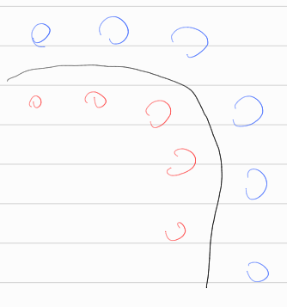


 |  |  |  |  |  |  |  |  |  |  | →

모델
모델
K 최근접 이웃 분류 모델
 | 가장 가까운 데이터를 탐색해서 값을 예측하는 모델

 | 새로운 입력으로 들어온 데이터를 특정값으로 분류하는데 현재 데이터와 가장 가까운 k개의 데이터를 찾아 가장 많은 분류 값으로 현재의 데이터를 분류하는 알고리즘

 | 장점
 |  | 간단한 원리
 |  | 우수한 성능
 |  | 이전분류, 다중분류 모두 가능

 | 단점
 |  | 속도가 아주 느림
 |  | 하나의 예측을 분류하기 위해서 저장된 모든 데이터와 비교해야함(모든 데이터와의 거리를 비교해서 k값에 따라 분류함)
 |  | 데이터베이스에 모든 데이터가 저장되어야 함.
 |  | 적절한 k값을 찾아야 함

 | from sklearn.neighbors import KNeighborsClassifier

 | knn=KNeighnorsClassifier() |  |  |  |  | # n_neighbors=디폴트5
 | knn.fit(문제집, 정답지) |  |  |  |  | # 학습
 | knn.score(문제집, 정답지) |  |  |  |  | # 확률로 표현 0부터 1사이 숫자
 | knn.predict([data])

K 최근접 이웃 회귀 모델
 | 새로운 값에 대해서 가장 가까운 데이터 k개를 평균 낸 값으로 새로운 값을 예측
 | 분류모델처럼 맞고 틀리다가 아닌 연속적인 수치를 예측, yes or no 가 아닌 사이의 값을 찾음

 | from sklearn.neighbors import KNeighborsRegressor

 | knn=KNeighborsRegressor()
 | knn.fit(문제집, 정답지)
 | knn.score(문제집, 정답지)
 | knn.predict([data])

선형 회귀
 | 종속 변수 y와 한 개 이상의 독립 변수 x와의 선형 상관 관계를 모델링하는 회귀분석 기법
 |  | 독립변수 2개 종속변수 1개면 3차원
 |  | 여러 개의 특성을 가지고 선을 그리는 것
 | 머신러닝의 목적은 실제 데이터를 바탕으로 모델을 생성해서, 다른 입력값을 넣었을때, 발생할 아웃풋을 예측하는 데 있음
 |  | 주어진 데이터 범위를 벗어나는 값이 주어졌을때 예측 가능

 | 데이터를 놓고, 그것을 가장 장 설명할 수 있는 선을 찾는 분석법이 선형 회귀

 | 실제 값과 직선 사이의 오차들의 합이 가장 작은 선이 제일 좋은 선

 | 단순 선형회귀는 y = wx + b 로 표현할 수 있으며, 다중 선형 회귀는 y = w1x1 + w2x2 + … + wnxn + b 로 표현됨 |  |  |  |  |  |  |  |  |  |  |  | # w를 머신러닝에서는 기울기가 아닌 가중치(weight)라고 함

 | from sklearn.linear_model import LinearRegression

 | lr = LinearRegression()
 | lr.fit(문제집, 정답지)
 | lr.coef_ # 기울기
 | lr.intercept_ # 절편
 | lr.score(문제집,정답지) # r^2으로 판단됨 = 분산 / 표준편차

로지스틱 회귀 모델
 | 선형 회귀에 시그모이드 함수를 적용하여 분류 모델에 적용 |  |  |  |  |  |  |  |  | y=a1x1+a2x2+b | 일때
 | 제대로 된 확률 표현 가능
 | 회귀라는 이름이 들어가지만 분류 모델임 |  |  |  |  |  |  |  |  | σ(z)=1/(1+e^(-z)) |  | z에다가 y를 넣음
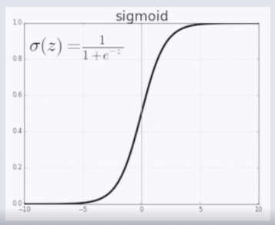
 | 시그모이드 함수
 |  | 선형 회귀에 활성화 함수(sigmoid) 적용
 |  | 분류 모델에 적용시그모이드 함수에 회귀 결과값을 넣으면 확률로 표현이 가능
 |  | 시그모이드 값은 0부터 1 사이로만 나옴
 |  | 시그모이드를 통한 값이 0.5보다 크면 1, 작으면 0으로 분류가능

 | from sklearn.linear_model import LogisticRegression

 | lr=LogisticRegression()
 | lr.fit(data,target)

 | lr.predict_proba(data)
 |  | # 확률로 나옴

트리 기반 모델
 | 결정 트리
 |  | 스무고개 하듯이 예/아니오 질문을 이어가며 학습하는 모델, 연산을 하지 않고 데이터를 분할만 함. 데이터 표준화가 필요없음
 |  | 성능이 좋으나 과대적합이 일어나기 쉬움.
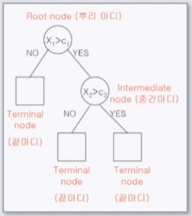
 |  | 첫 질문은 Root Node라고 하며, 뒤에 질문은 Node라고 표현, 가장 마지막 Node를 Leaf Node라고 부름
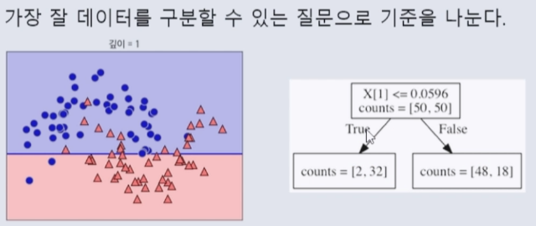

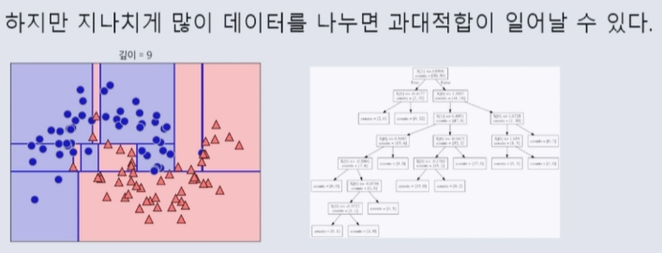

 |  | 불순도
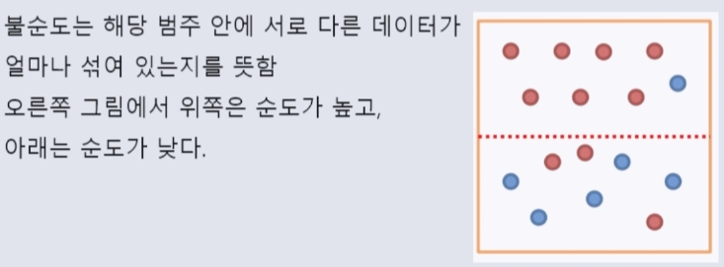

 |  |  | 엔트로피
 |  |  |  | 불순도를 수치적으로 나타낸 척도, 엔트로피가 높다는 뜻은 불순도가 높다는 뜻
 |  |  |  | 엔트로피가 1이면 불순도가 최대, 0이면 최소

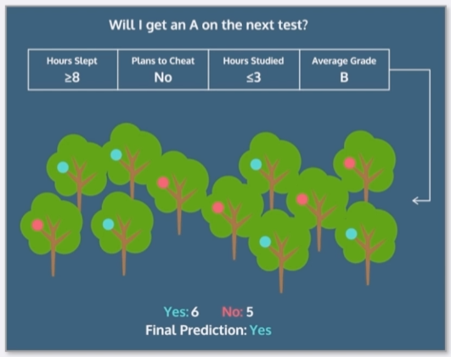

 |  |  |  | pi는 한 영역 안에 존재하는 데이터 가운데 범주 i에 속하는 데이터의 비율

 |  | 결정 트리
 |  |  | from sklearn.tree import DecisionTreeClassifier

 |  |  | dt=DecisionTreeClassifier() |  |  |  |  | # max_depth=3으로 넣어주면 3번 나뉘고 멈춤
 |  |  | dt.fit(train_input,train_target)
 |  |  | dt.score(test_input,test_target)

 |  | 랜덤 포레스트
 |  |  | 결정트리는 학습에서 과대적합되는 경향이 있음.
 |  |  | 랜덤 포레스트는 다수의 결정트리로부터 분류 결과를 취합해서 결론을 얻는 방법
 |  |  | 앙상블 학습법
 |  |  | 결정트리의 업그레이드판이라고 생각하면됨

 |  |  | from sklearn.ensemble import RandomForestClassifier

 |  |  | rf=RandomForestClassifier() |  |  |  |  |  | # n_estimaters : 생성할 트리의 개수 default는 10
 |  |  | rf.fit(train_input,train_target) |  |  |  |  |  | # max_depth
 |  |  | rf.score(test_input,test_target)

 |  |  |  |  |  |  | 시험데이터 / 검증데이터 / 시험데이터
교차 검증
 | 검증 데이터 없이 훈련 데이터와 시험 데이터로만 모델의 성능을 검증하고 수정하는 과정을 반복하면 그 모델은 시험 데이터에만 잘맞는 모델이 되어버림
 | 따라서 모델 성능을 검증하고 수정할 때는 검증 데이터를 따로 만들어서 조정하고 최종적으로 시험 데이터에서 최종 검증을 하는 것이 좋음

 | 데이터의 복사본을 n개 만들어서 n등분하여 data의 target을 각 복사본마다 다르게 만들어서 동일한 모델로 점수를 매기고 그 점수의 평균
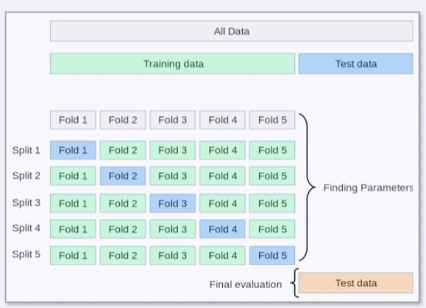
 | 장점 : 모든 데이터셋을 훈련, 평가에 사용할 수 있음. 학습되지않는 시험데이터가 없음. 다른 복사본에서 학습됨
 | 단점 : 시간이 너무 오래 걸림

 | from sklearn.model_selection import cross_val_score

 | cross_val_score(model,data,target,cv=n)
 |  | # cv=n 은 n등분

시뮬레이션
 | 물리적 또는 추상적인 시스템을 모델로 표현하고, 그 모델을 사용해서 실험하는 일

 | 모델의 성능이 좋지 않을 때, 모델 조정을 해야함
 | 조정해야 하는 옵션이 많을 때, 시뮬레이션 함수를 사용해서 조정하면 최적의 옵션을 찾을 수 있음

 | Grid Search
 |  | 격자 탐색이라고 하며, 입력한 모든 값들을 순서대로 실행한 뒤에
 |  | 가장 높은 성능을 보이는 값을 찾는 탐색 방법
 |  | 단 시간이 아주 많이 걸린다는 단점이 있음

 |  | import sklearn.model_selection import GridSearchCV

 |  | dic={n_neighbors : range(1,21)} # 다른 옵션을 줄거면 딕셔너리 만들듯이 키랑 밸류값 넣으면 됨
 |  |  | # 예시로는 n_neighbors가 들어갔지만 모델에 맞는 인자를 설정하면됨
 |  | A=GridSearchCV(estimator=model, param_grid=dic, cv=n) # 교차검증 가능
 |  | A.fit(data,target)
 |  | A.best_params_ |  |  | # 시뮬레이션 최적값
 |  | A.cv_results_ |  |  | # 시뮬레이션 결과
 |  | A.best_estimator_ |  |  | # 최적의 시뮬레이션

인공신경망과 딥러닝
인공신경망과 딥러닝

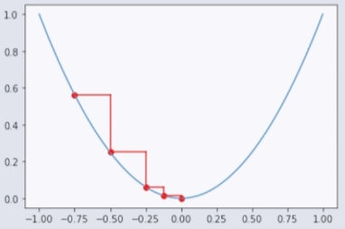
인공신경망
 | Artificial Neural Network, ANN
 | 사람의 뇌 속 뉴련의 작용을 모방한 머신러닝 모델 입력층,(은닉층),출력층으로 구성
 | 은닉층은 없어도 되나 은닉층이 포함되어 있는 모델이 딥러닝

경사하강법
 | 함수의 기울기를 구하고 경사의 절대값이 낮은 쪽으로 계속 이동시켜 극 값에 이를 때까지 반복해서 학습하는 방법
 | 미분으로 이루어져 있음

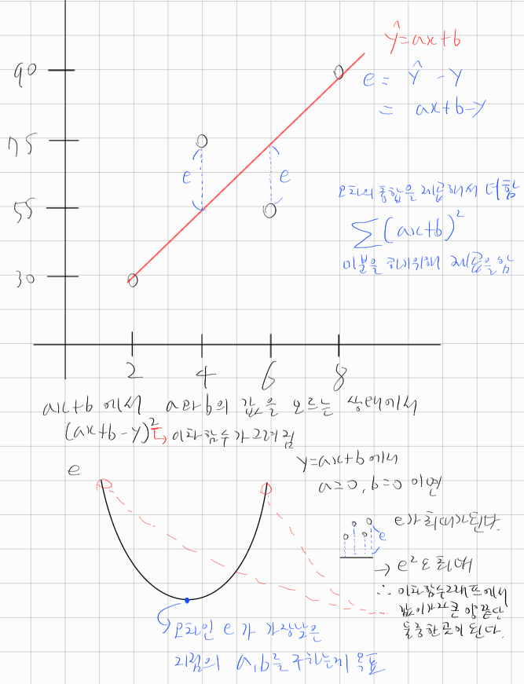
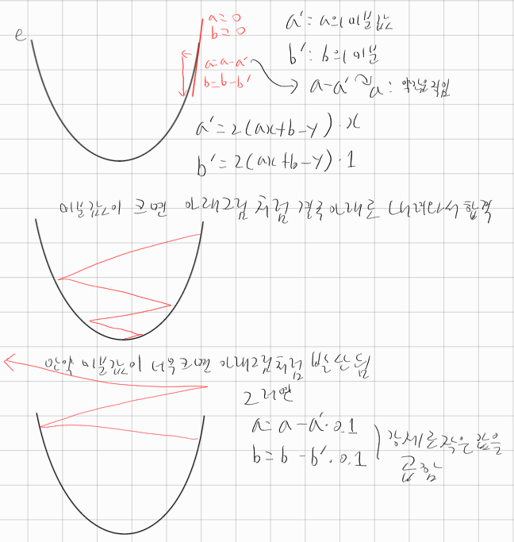

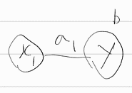

인공신경망과 딥러닝 만들기
 | tensorflow
 |  | google에서 만든 인공지능 Python 제작 도구

 |  | from tensorflow import keras

 |  | 사용 기분 구조
 |  |  | 예시)
 |  |  |  | model=keras.Sequential() |  |  |  | # 인공신경망을 만들기 위한 설계도(빈 도화지)

 |  |  |  |  |  |  |  |  | # 4개의 입력층이 3개의 node로 들어감(target이 3개여서 그런듯?)
 |  |  |  | model.add(keras.layers.Dense(3,activation='softmax',input_shape=(4,)))
 |  |  |  |  | # 빈도화지에 더함 |  | # Dense : node를 추가하겠다 |  |  |  |  | # 입력층에 들어갈 데이터의 모양, 튜플로 넣어줘야함
 |  |  |  |  |  |  |  |  |  | # activation : 활성함수, softmax : 여러 개의 sigmoid를 결합해서 확률로 표현
 |  |  |  |  |  |  |  |  |  | # 3개의 node 옆에 붙음

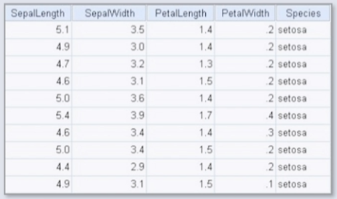
 |  |  |  |  |  |  |  |  |  |  |  |  |  |  | 4개의 특성 : SepalLength, SepalWidth, PetalLength, PetalWidth
 |  |  |  |  |  |  |  |  |  |  |  |  |  |  |  | 4개이니 node가 4개 들어가야함
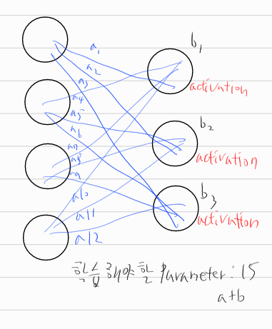

 |  |  |  |  |  |  |  |  |  |  |  |  |  |  |  |  | # 은닉충이 없어서 딥러닝이라고 하기는 힘듬

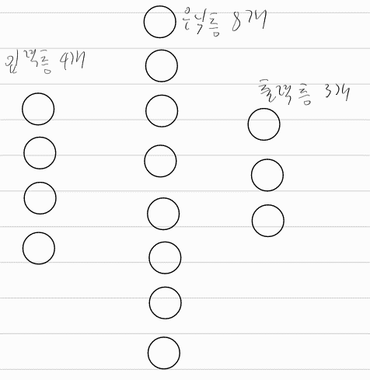

 |  |  |  | model.add(keras.layers.Dense(8,activaiton='relu',input_shape=(4,))) |  |  |  |  |  |  |  |  |  |  |  | # 4개가 활성함수가 relu인 8개의 은닉층으로 들어감
 |  |  |  | model.add(keras.layers.Dens(3,activation='softmax')) |  |  |  |  |  |  |  |  | # 8개의 은닉층이 3개의 활성함수가 softmax인 출력층에 들어감

 |  |  |  | # 어떻게 학습할지
 |  |  |  |  | model.compile(loss='sparse_categorical_crossentropy', metrics='accuracy')
 |  |  |  |  |  | # loss='sparse_categorical_crossentropy' : 예측값을 실제값과 비교한 오차의 미분값을 앞으로 보냄
 |  |  |  |  |  |  |  |  |  |  |  |  | # metrics='accuracy' : 확인하고 싶은건 'accuracy'라는 뜻
 |  |  |  |  |  |  |  |  |  |  |  |  | # 정확도를 기반으로 높은 정확도를 얻기 위해 학습함
 |  |  |  |  | model.compile(loss='sparse_categorical_crossentropy', metrics='accuracy',optimizer='adam'
 |  |  |  |  |  | # optimizer='adam' 을 넣으면 학습률 조정, 러닝메이트 기능, 수렴이 잘되게 함

 |  |  |  | model.fit(data,target,epochs=n) |  |  |  |  |  |  | # epochs=n : n번 반복학습
 |  |  |  |  | # A=model.fit(data,target,epochs=n) 이처럼 변수에다가 모델을 넣으면 학습 과정 기록 가능
 |  |  |  | model.fit(data, target, epochs=n, validation_data=(val_data, val_target))
 |  |  |  |  | # 이런식으로 검증데이터를 바로 넣을 수도 있음
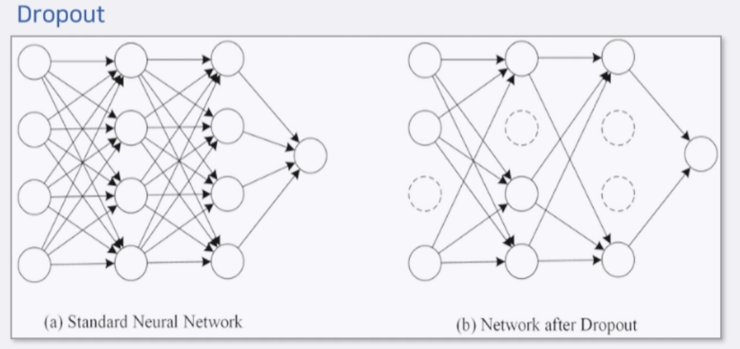
 |  |  |  | model.evaluate(data, target)
 |  |  |  |  | # 점수매기는 score 기능 keras에서는 evaluate로 쓰임

최적의 딥러닝 만들기
 | 인공신경망 최적화 옵션 대표적인 것들(tensorflow 제공)
 |  | EarlyStopping : 과대적합이 일어나 때 자동으로 학습 종료
 |  |  | es=keras.callbacks.EarlyStopping(patience=5, restore_best_weights=True)
 |  |  | # patiendce=5 : 5번 연속 나빠지면 학습 강제 종료
 |  |  | # restore_best_weights=True : 마지막 5번은 삭제
 |  | ModelCheckPoint : 최상의 모델이 발견될 때마다 자동 저장
 |  |  | cp=keras.callbacks.ModelCheckpoint('best.h5')
 |  | Dropout : 인공신경망이 완벽하게 학습하지 못하도록 연산 방해
 |  |  | # 너무 완벽하게 학습이 되면 오히려 과대적합이 일어날 수 있음.
 |  |  | model.add(keras.layers.Dropout(0.3)) # 은닉층의 30%는 랜덤으로 끄겟다

 |  | 사용 예시)
 |  |  | model=keras.Sequential()
 |  |  | model.add(keras.layers.Dense(256,activation='relu',input_shape=(784,)))
 |  |  | model.add(keras.layers.Dropout(0.3)) # 은닉층의 30%는 랜덤으로 끄겟다
 |  |  | model.add(keras.layers.Dense(128,activation='relu'))
 |  |  | model.add(keras.layers.Dense(10,activation='softmax'))

 |  |  |  |  |  |  |  |  |  |  |  |  |  |  |  |  |  |  | # 그림이 잘못되어있는데 입력층이 꺼지면 안됨, 그래서 수정함
 |  |  | hist=model.fit(train_scaled,train_target,epochs=30,validation_data=(val_scaled, val_target),
 |  |  | callbacks=[es,cp])

 | 기울기 소실
 |  | 회귀모델이 아니면 출력층은 활성화함수를 sigmoid 함수를 넣어야함
 |  | 확률로 표현해서 0.5이상과 이하를 구분하여 출력
 |  | 은닉층이 2겹이면 출력층에서 입력층으로 가려면 3번을 거쳐야함. 결국 미분을 3번하게됨. 미분을 계속하다보면 상수만 남아서 값이 사라질 수 있음
 |  | 즉, 온전한 값을 입력층까지 전달이 안될 수가 있음. sigmoid를 미분하면 값의 30퍼만 남고 70퍼는 날아감
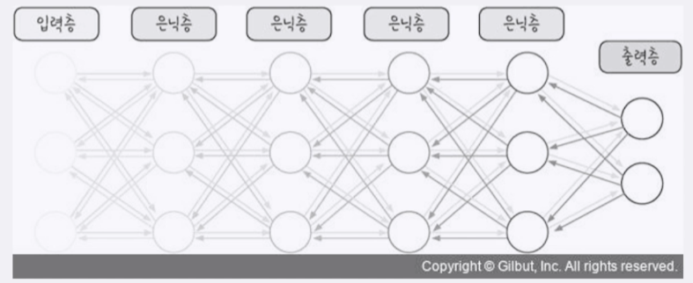

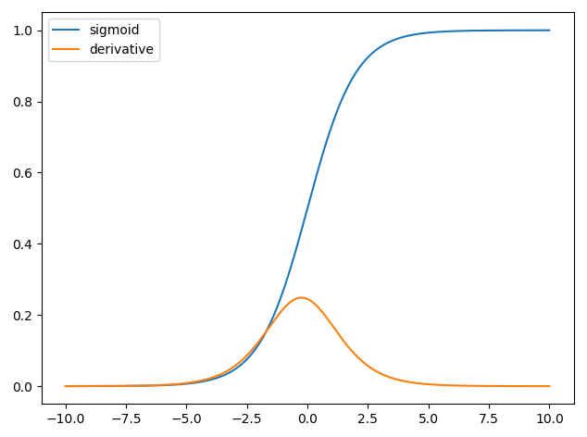

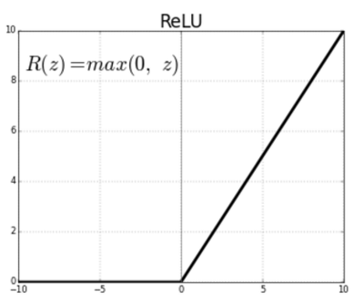
 |  |  |  |  | # 흐려지는걸로 표현됨
 |  | 그래서 사용되는게 relu
 |  | relu는 y=x형태가 있어서 미분시 값이 1이됨
 |  | 그래서 sigmoid로 된 30퍼센트가 온전히 전달가능

 |  |  |  |  |  |  |  |  |  |  |  |  |  |  |  |  |  | sigmoid 함수와 그 미분값

 |  |  |  |  |  |  |  |  |  |  |  |  |  | relu 함수 형태, 대각선은 y=x

이미지 딥러닝
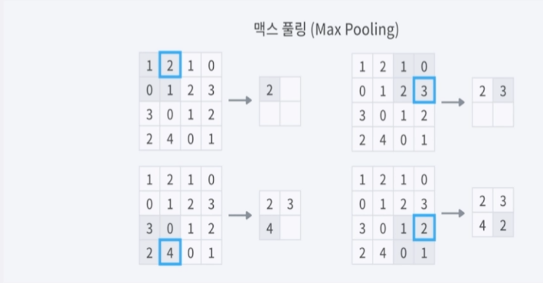
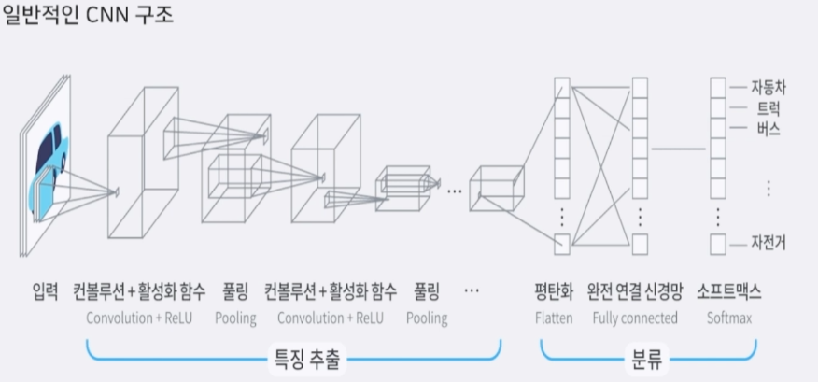
이미지 딥러닝
 | 이미지를 위한 딥러닝, CNN
 |  | 컨볼루셔널 신경망 CNN
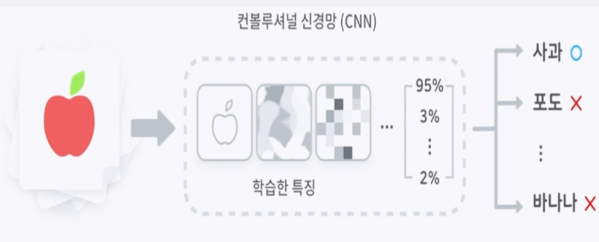

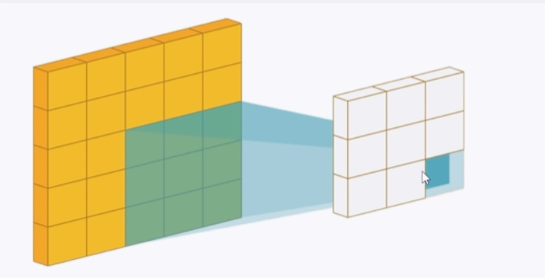
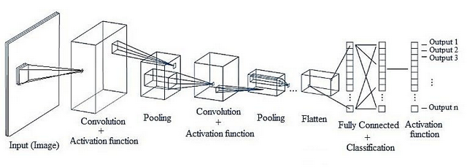

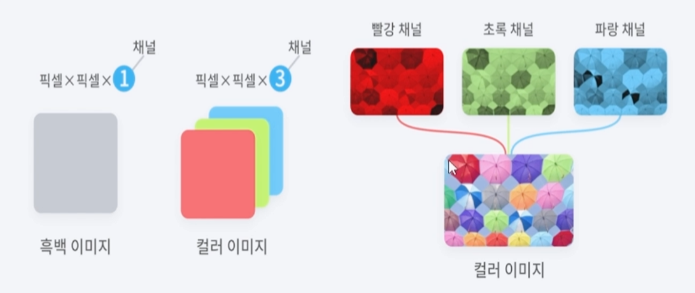

 |  | 세임 패딩 same padding
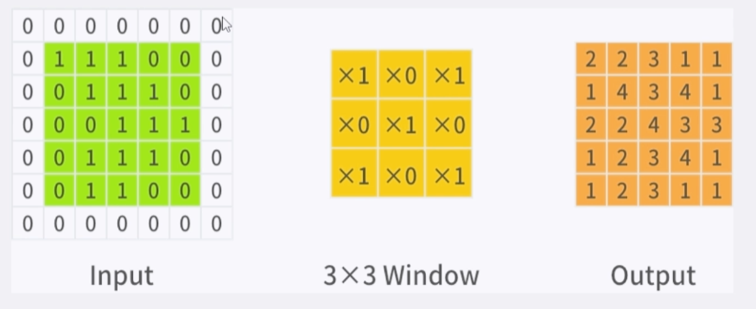

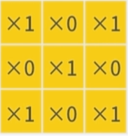
 |  |  |  |  |  | 0 | 0 | 0
 |  |  |  |  | → | 0 | 1 | 0 | → 합계:2
 |  |  |  |  |  | 0 | 0 | 1

 |  |  |  | 필터

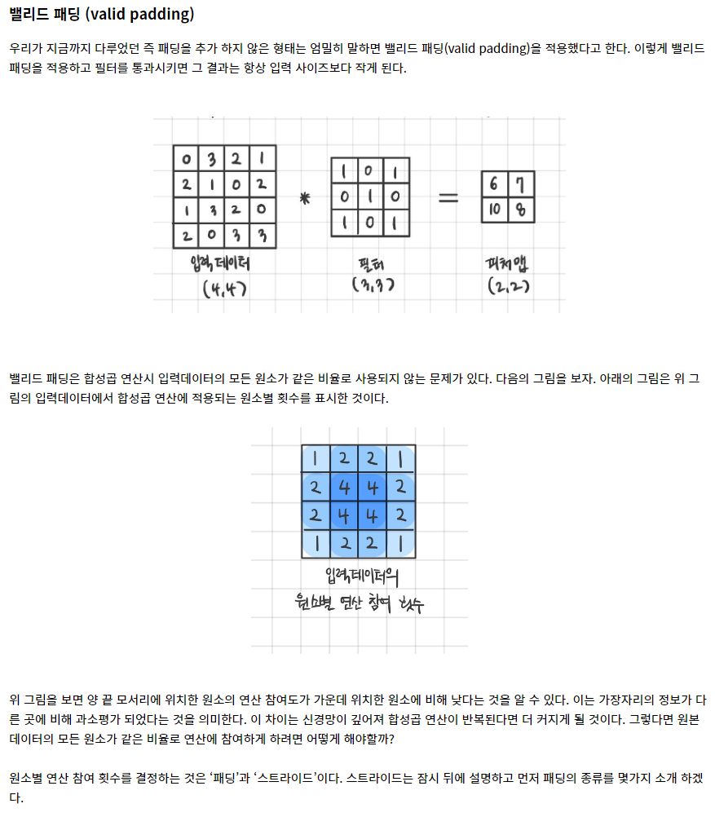
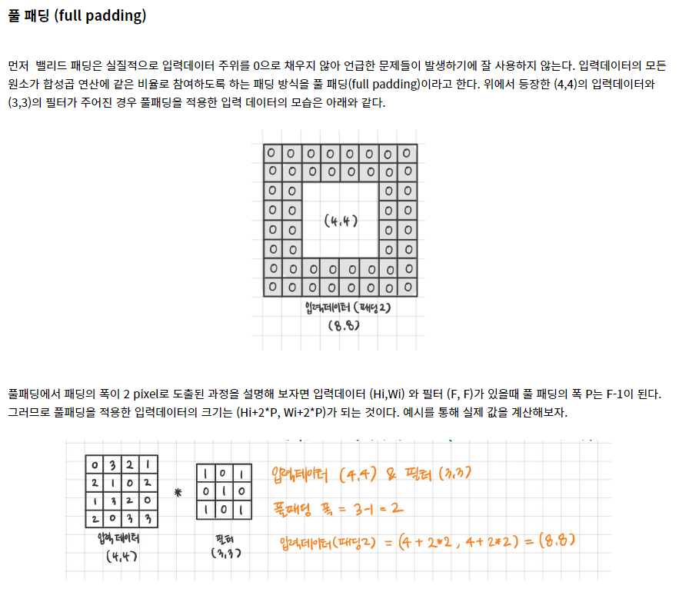

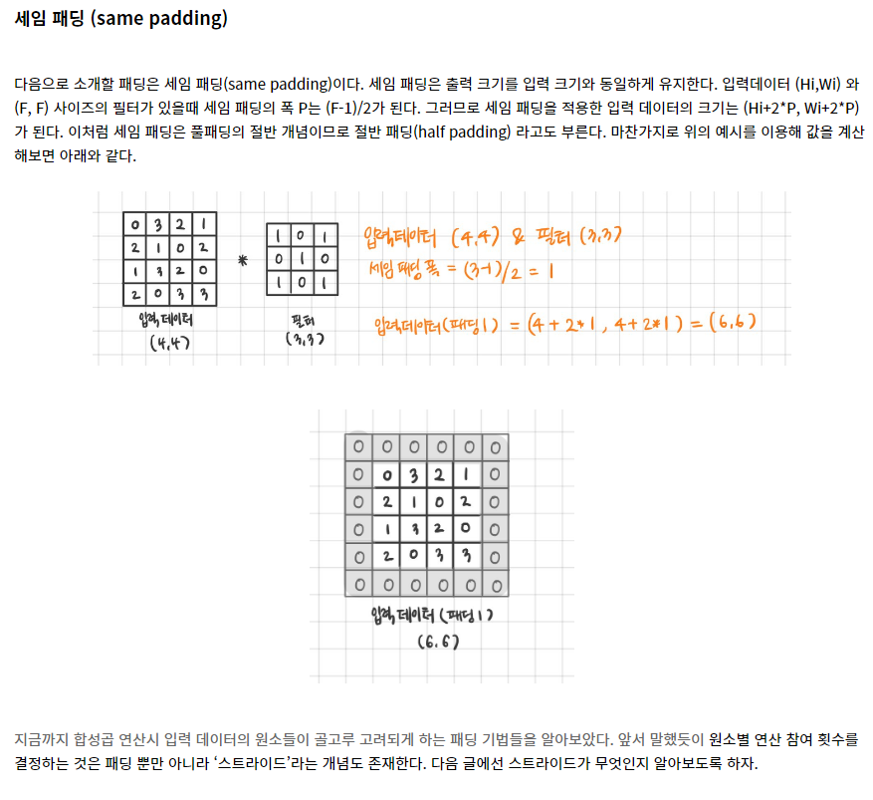

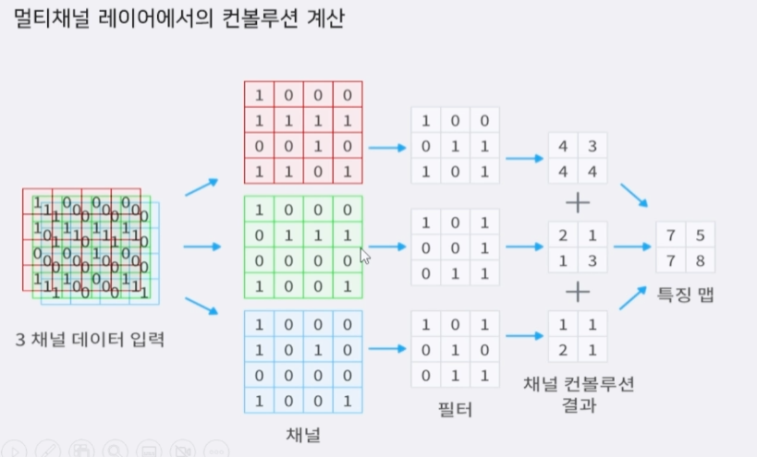

 |  | 풀링 : 사진 사이즈를 줄임

 |  |  | Max Pooling : 최대값을 가져옴

